Hoja1 (2)
Componente | Cantidad | Precio | ITBMS | Costo | Costos de envio | Tracking | Peso (lb) | Costo
Guía deslizante lineal 11.811 in | 1 | $118.00 | $8.26 | $126.26 | Paquete #1 | TBA303527124673 | 4 | $10.00
Motor bipolar 2 A, 59 Ncm | 1 | $13.99 | $0.98 | $14.97 | Paquete #2 | TBA303451041633 | 1 | $2.50
Controlador de motor paso a paso TB6600 4A 9-42V | 2 | $9.98 | $0.70 | $21.36 | Paquete #3 | TBA303540170807 | 1 | $2.50
DC imán de solenoide electromagnético | 1 | $12.99 | $0.91 | $13.90 |  |  | Total | $15.00
Convertidor de nivel lógico bidireccional de 3.3 V a 5 V | 1 | $5.99 | $0.42 | $6.41
 |  |  | Total | $182.90 |  |  | Pagado | 184.96
 |  |  |  |  |  |  | Faltante | $12.94
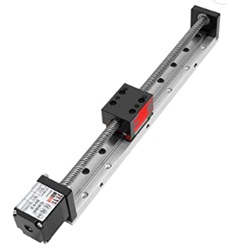
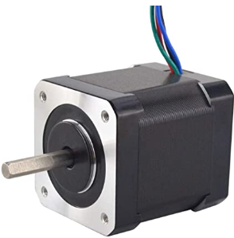
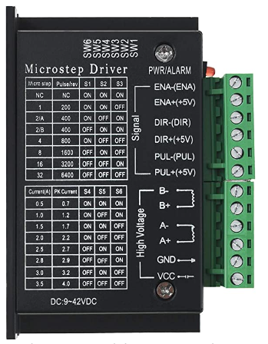
 |  |  |  |  |  |  | Por persona | $0.81
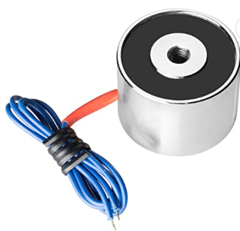
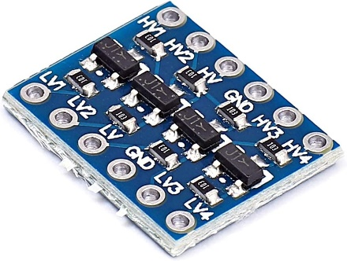

Componente | Costo
Riel lineal con motor de pasos | $126.26
Motor de pasos bipolar | $14.97
Controlador de motod paso a paso TB6600 | $21.36
Electroiman solenoide de 12V | $13.90
Relay | $5.00
Convertidores elevadores bidireccionales | $6.41
Microcontrolador ESP32 | $10.99
Interruptores de limite de posición | $3.00
Filamento de impresión 3D | $44.66
Pegamento epoxico | $2.54
Soportes para mesa | $2.99
Tabla de plywood | $8.00
Envios de Amazon | $15.00
Total | $275.08

